标等辅料
睿颢辅料集团 RELAYPACKAGINGGROUP
上海市闵行区兴梅路485号中环科技园1213室
Tel:+86 186 2100 3060 Email: alice@recallever.com

辅料采购单 DEFACTO ORDER FORM
服装款号 | 辅料编号 | 插入图片 | 辅料描述 | 用途 |  |  |  |  |  |  | 总计 | 备注
 |  |  |  |  | 5/6 Y | 7/8 Y | 8/9 Y | 9/10 Y | 11/12 Y | 13/14 Y
E9357A8 | 22 AULTH10320 | 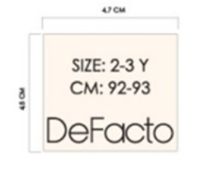 | DF KIDS OUTWEAR WOVEN LABEL | 主标 | 513 | 513 | 1022 | 1022 | 1022 | 1022 | 5114
E9357A8 | 21 AULTH09845 |  | DF PRICE HANGTAG | 价格牌 | 513 | 513 | 1022 | 1022 | 1022 | 1022 | 5114
E9357A8 | 23 AULBB11144 | 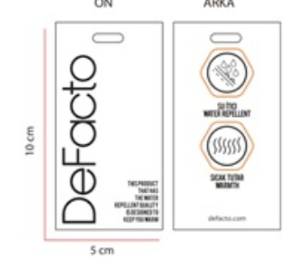 | DF KIDS OUTWEAR HANGTAG | 防水吊牌 | 513 | 513 | 1022 | 1022 | 1022 | 1022 | 5114
E9357A8 | StampSticker |  | 参考图稿 | 条码标 |  |  |  |  |  |  |  |  | 根据 每个码/每色 的数量，放2-3%损耗
E9357A8 | Lot sticker | 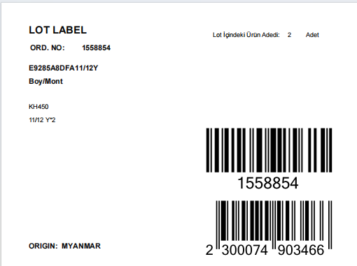 | 参考图稿 | 胶袋贴纸 |  |  |  |  |  | 1089 |  | 配比数量 参考PO
季节/系列: | 25 AU |  |  |  |  |  | 下单日期: |  | 2025-03-19
下单公司(中文): |  |  |  |  |  |  | 电话:
下单公司(英文): | NANJING MAYFAIR GARMENTS CO., LTD.
收件公司名: 送货地址: 收件人: 电话:
预计收货日期:
注意事项:
1. 请按比例加损耗, 建议最少加2.5%损耗

